Información
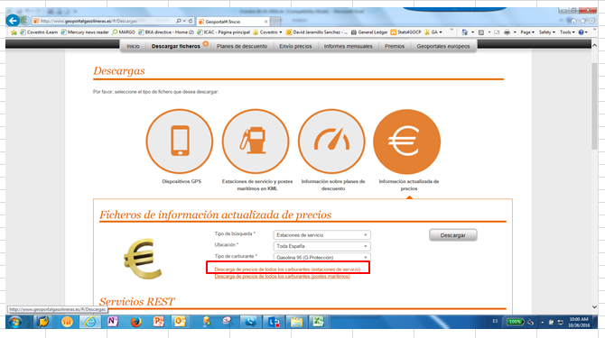
(*) Precios del Ministerio de industria, comercio y turismo.
http://www.minetur.gob.es/energia/petroleo/Precios/Informes/InformesMensuales/Paginas/IndexInformesMensuales.aspx |  | 1. Pedir a compras listado actualizado de la flota con Consumo l/100km
Geoportal (geoportalgasolineras.es) |  | 2. Calcular con listado de flota el promedio de consumo l/100km por tipo de combustible
 |  | 3. Bajar de https://geoportalgasolineras.es/geoportal-instalaciones/Inicio listado de gasolineras con Precio €/l por tipo de combustible
Liquidaciones combustible xx/xx/xxxx |  | 4. Calcular del geoportal el precio promedio por litro combustible (Precio €/l)
Enviar por mail a: |  | 5. Coger el cálculo 2 (promedio de consumo l/100km por tipo de combustible) y hacer la siguiente formula
global.travelexpenses@covestro.com |  | "+ROUND(promedio de consumo l/100km por tipo de combustible*1,2;1)"
Sandra Klein <sandra.klein1@covestro.com>; Sonia Rosello Hernandez <sonia.rosellohernandez@covestro.com> |  | 6. Calcular Tarifa €/km por tipo de combustible ---> formula es el 2 x 5
 |  | (promedio Consumo l/100km x promedio Precio €/litro ajustado /100)
Dear colleagues;

Find below updated price for diesel applicable for xxx
 | Geoportal
Remark: at this moment we only have diesel (gasoil) which is marked in yellow.

detalles paso 3:

